Plan1
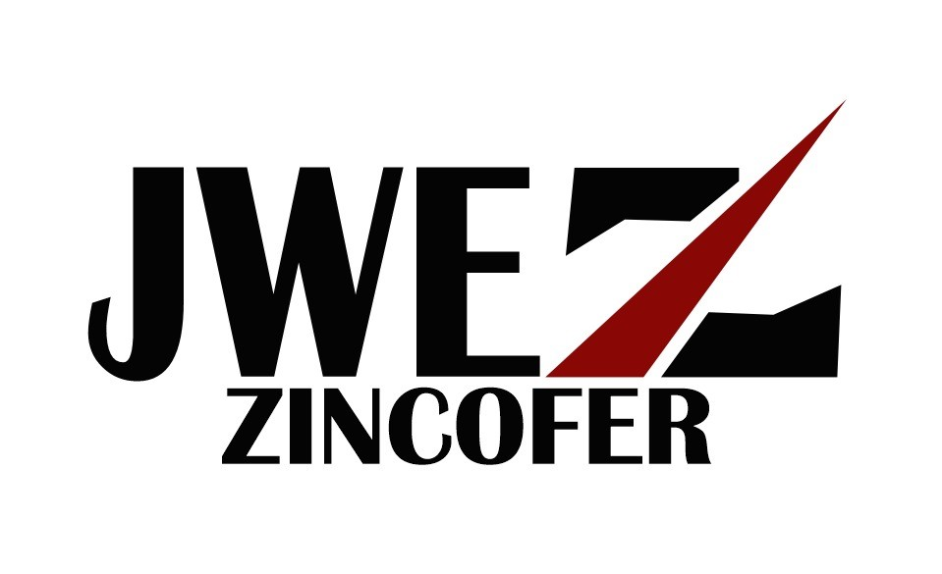
 | W.E Calhas & Rufos | . | J.W.E - Zincofer Calhas
 | Fabricação e Instalação
 | Rua Ivan, 19 -JD Colegio-SP |  | Rua:estrada de itapecerica 4487
 | Tel: 5870-9468/ 9.48399956(tim) | .. | .. | ... | .. | ..
 |  | Orçamento |  |  | Nº 0500/16
Cliente: |  |  | A/C
Endereço: |  |  | Bairro:
E-mail: |  |  | Tel:
Cep: |  | Cidade: São Paulo | A/C
Tipo de chapa
Quant | Unid | Descrição/Modelo | Chapa | corte | Preço Unit. | Total
30 | mts | rufo | 28 | 33 | R$ 34.50 | R$ 1,035.00
5 |  | PU-40 |  |  | R$ 35.0 | R$ 175

 |  | Fabricado | Restante |  | Total
Forma de Pagamento |  |  |  |  | Á vista
Garantia |  | 3 anos | Restante
Validade do orçamento até o ultimo dia do mês vigente.

